庫存材料
(物品放的位置)

⬇ (有門的)三格木櫃
廠牌 | 編號 | 名稱 | 數量/個 | 備註 | 圖片
大金 | B4025397 | 變頻風扇馬達 | 1 | 第一層 右二
大金 | BRC4C65 | VRV搖控器組 | 6 | 第一層 右三
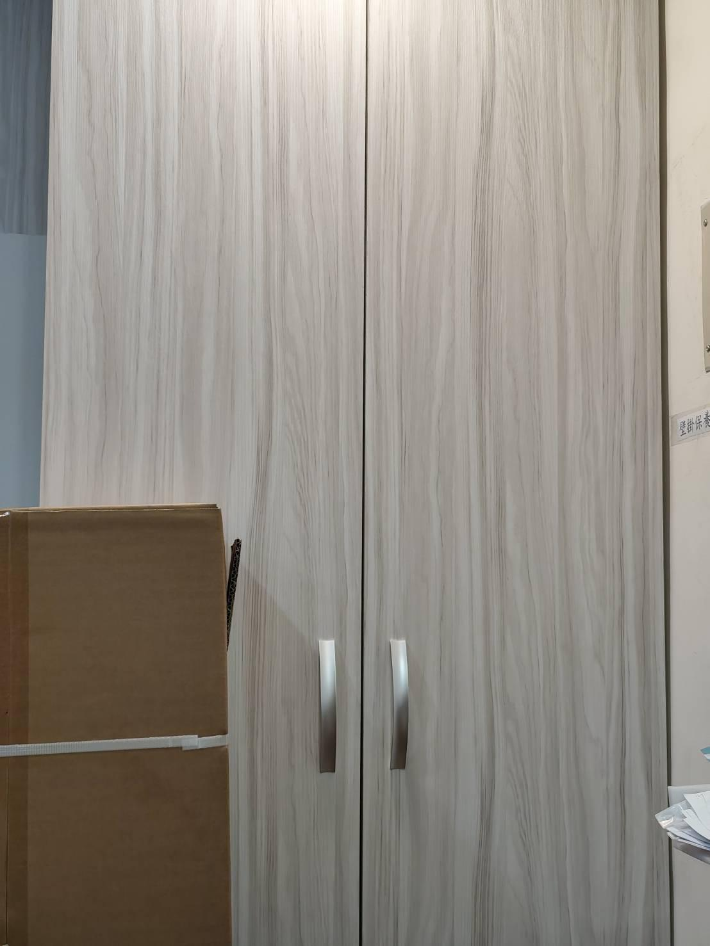
大金 | BRC4C158 | VRV搖控器 | 6 | 第一層 右三
大金 | AG52C143S01 | 除濕機排水馬達 | 1 | 第一層 右一
大金 | 1679098 | 機板總成(濾波) | 3 | 第一層右二
大金 | 143793J | 濾網 | 8 | 第三層 右二
大金 | 065336J | 位子板 | 3 | 第二層
大金 | 2455620 | 電磁閥本體 | 2 | 第二層
大金 | 2538014 | 電磁關本體 | 1 | 第二層
大金 | 2116653 | 電磁閥線圈 | 3 | 第二層 | 三個一組 (電磁閥套組)
大金 | 063151J | 熱敏C4 | 3 | 第二層
大金 | 1985104 | 熱敏C5 | 3 | 第二層
大金 | 2239082 | 連接線 | 2 | 第二層
大金 | 1782095 | 熱敏電阻(R1T) | 6 | 第二層
大金 | 1868379 | 連接線(A2P~XIM) | 3 | 第二層
大金 | 2239114 | 變頻基板連接線 | 2 | 第二層
大金 | 2239099 | 連接線 | 3 | 第二層 （一條在第四層 一組）
大金 | 2239145 | 連接線 | 3 | 第二層 （一條在第四層 一組）
大金 | 2336736 | 高壓傳感器 | 1 | 第二層
大金 | 2336743 | 低壓傳感器 | 1 | 第二層
大金 | B141957J | VRV排水泵總成 | 1 | 第一層 右一
米多力 |  | 吊隱式風管型除濕機 線 | 1 | 第二層
大金 | 2455581 | 本體 | 1 | 第二層
大金 | 2239082 |  | 1 | 第二層
大金 | 2510318 | 基板(變頻) | 4 | 第四層 右2+右三
大金 | 2118402 | 基板 | 1 | 第三層
大金 | 2118464 | 基板 | 1 | 第三層
三菱 | PJA006A791B | RCN-KIT4-T2 | 1 | 第四層
三菱 | PJZ006A110H | SC-SL2NA-E | 1 | 第一層 右一
三菱 | FA32MA-W <H> 03C9 |  | 8 | 第一層 右一
三菱 | W001CP R61Y23304 | 搖控器 | 8 | 第一層 右一
三菱 |  | 智慧遠端控制器 | 2 | 第四層 右3
三菱 | PJA502A800BK | RC-ET5 有線遙控器 | 1 | 第四層 右三
日洋(白色) |  | 電火布 | 81 | 第三層 右一
日立 |  | 變頻遙控器 | 3 | 第一層 右一

 | FS668A | 數位鉗錶 | 1 | 第四層 右1
 |  | 無熔線斷路器 | 1 | 第一層 右一
 |  | 173起子機(藍) | 1 | 第四層 右1
大金 | BRC2E61 | 控制面板 | 3 | 第一層 右一
大金 | 1752690 | 風扇馬達 | 2 | 第四層 右4
大金 | 2357074 | 風扇馬達 | 1 | 第四層 右三
大金 | BAF244A300 | 空氣過濾組件 | 2 | 第三層 右2
 | JDJ-MT02 | MT軍刀鋸+箱 | 1 | 第四層 右1
 |  | 膠帶 | 6 | 第四層 右2
大金 | 1984194 |  | 1 | 第二層
大金 | 1719415 |  | 3 | 第二層
大金 | 1716346 | 熱敏電阻R2/4/5/6/7T | 5 | 第二層
大金 | 1984170 | 熱敏電阻R3T | 4 | 第二層
大金 | B1839612 | 高壓停止閥RXP25HVLT | 1 | 第二層
大金
大金

⬇ (有門的)木櫃旁
右至左 直排 第一排
廠牌 | 編號 | 名稱 | 數量/個 | 備註 | 圖片
Kss | AT-290 | 寬版束帶 | 40包
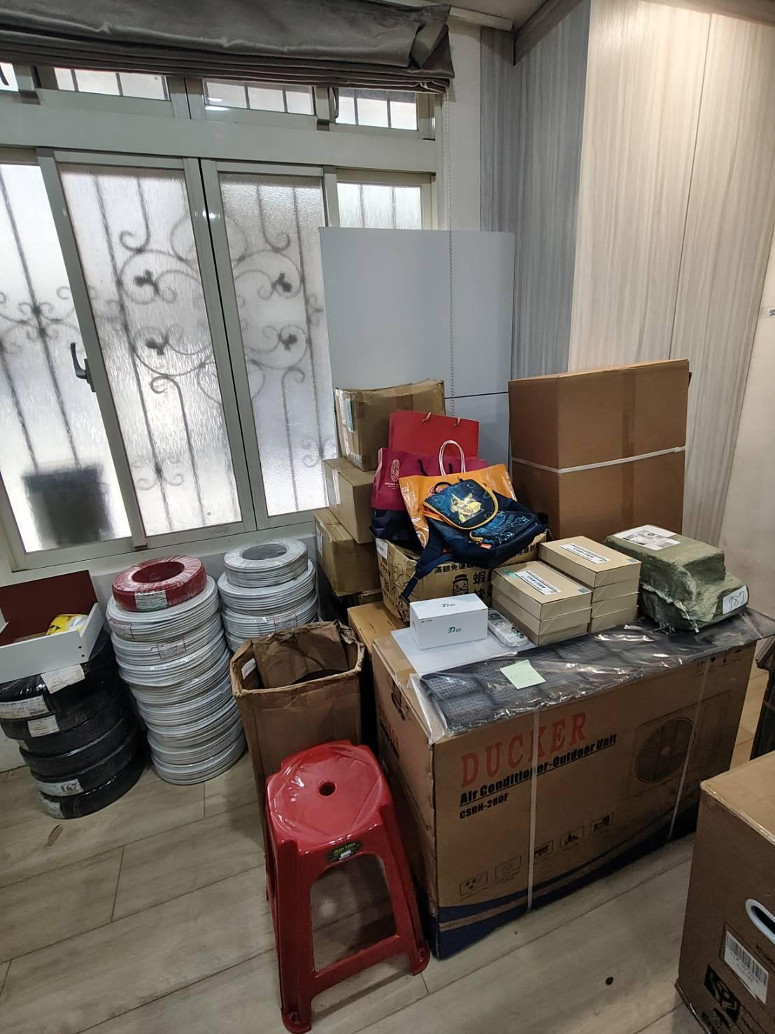
大金 | 4021224 | 變頻壓縮機 | 1
大金 | 1658837 | 定頻壓縮機 | 1

右至左 直排 第二排
 |  | 尼龍紮線帶 250*4.8mm (白) | 75
德意溫控 | 0622JWD(AC220V) | 電動閥 | 21 | 含倉庫
德意溫控 | 723A(SW) | 遙控器 | 30 | 含倉庫
 |  | (寬) 白布帶 | 44
 |  | OL同徑彎頭3/4 | 80

右至左 直排 第三、四排
宏泰 | 2591 R41004 | 600V 絕緣電線 8mm2 LF 100M (紅) | 1
宏泰 | 2592 R41004 | 600V 絕緣電線 8mm2 LF 101M (白) | 1
紀泰 | 720060 | PVC 控制電纜 (白) 1.25mm2*4C 100M | 16
合機 | R41042 | 600V絕緣電線 3.5mm | 2026-01-02

右至左 直排 第五排
兆泰 | 251927 | UL-2464總隔 22AWG*3P 200M | 1
兆泰 | 251927 | 銅網鋁箔隔離線 1.25mm2*2C 100M | 4
紀泰 | A002 | 銅網鋁箔隔離線 1.25mm2*2C 101M | 1

⬇ (沒有門的)三格木櫃
左至右 直排 第一排 第一、二層
廠牌 | 編號 | 名稱 | 數量/個 | 備註 | 圖片
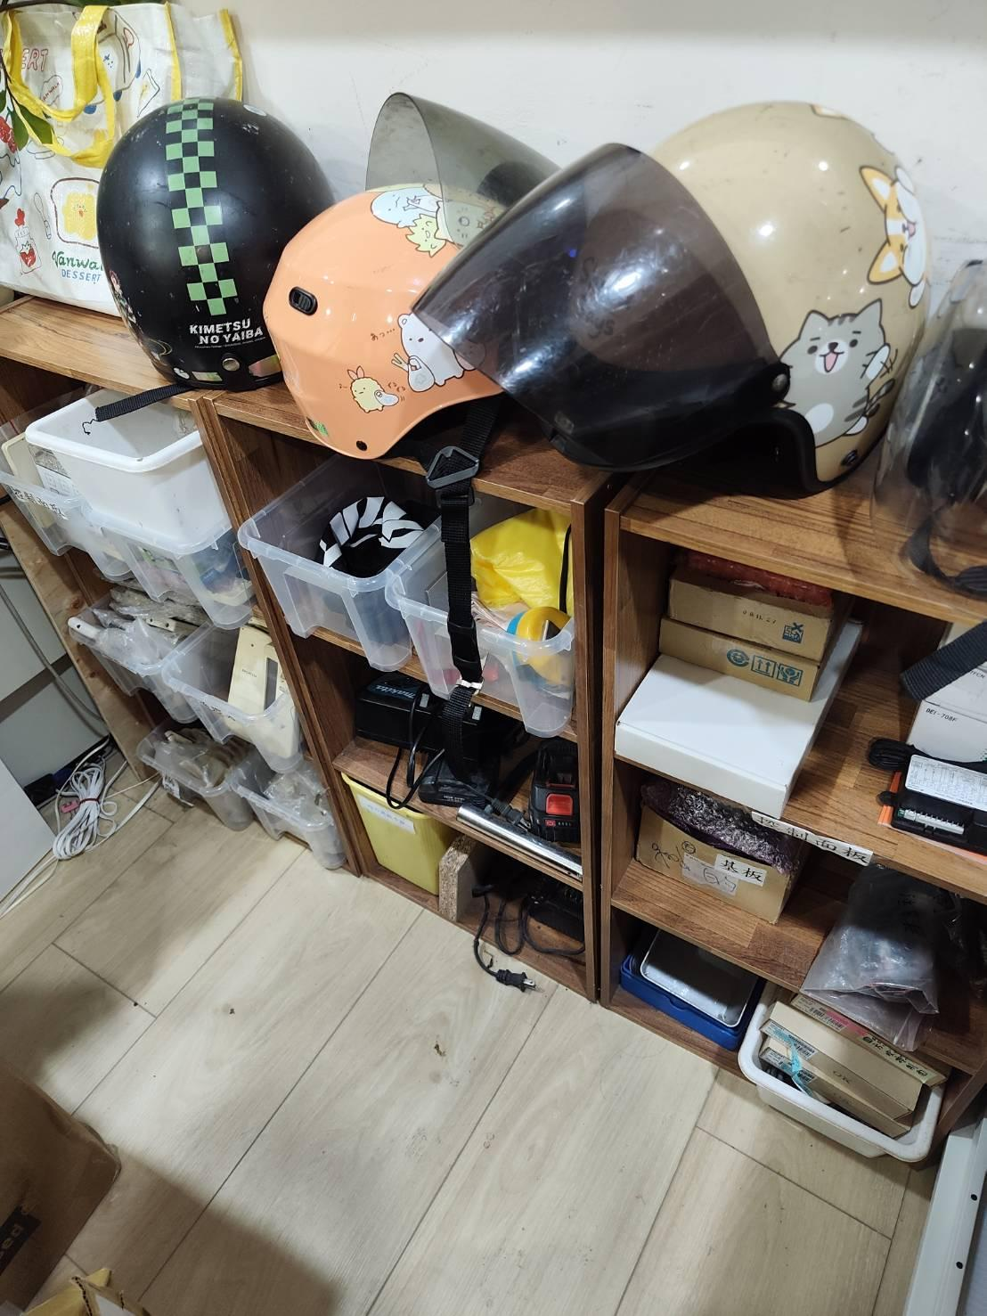
大金 | 4P034035-1 | 控制面板 (無外面紙盒) | 4
大金 | ARC480A68 | 遙控器 (無外面紙盒) | 1
大金 | ARC433A59 | 遙控器 (無外面紙盒) | 2
日立 | RF09T1 | 遙控器 | 5
MEDOLE | DP200402 | 遙控器 (無外包裝) | 2
艾普頓 |  | 遙控器 (無外包裝) | 4
禾聯 | HE-ARC-31 | 遙控器 (無外包裝) | 1
 | DD12-0001-00(A) | 遙控器 (無外包裝) | 3
 | BRC4C158 | 遙控器 (無外包裝) | 4
 | DD12-0033-00(A) | 遙控器 (無外包裝) | 7
上菱工業 | SAF-MHN | 全熱面板 (無外包裝) | 2
東元 |  | 控制面板 (無外包裝) | 1
 | DP200150 | 控制面板 (無外包裝) | 1
 | DP200152 | 控制面板 (無外包裝) | 1

左至右 直排 第一排 第三層
廠牌 | 編號 | 名稱 | 數量/個 | 備註
 |  | 遙控器架 | 52

左至右 直排 第三排 第一層
廠牌 | 編號 | 名稱 | 數量/個 | 備註
德意溫控 | 757F PWR |  | 1
德意溫控 | 737FR | 遙控器組 | 1
德意溫控 | 737FR | 遙控器組(已使用過) | 1
德意溫控 | 757FCN | 控制面板 | 2
大金 | BRC1C61 | 控制面板 | 2
大金 | BRC301B61 | 控制面板 | 1
米多力 | 11105259 | 面板(舊) | 1

左至右 直排 第三排 第二層
廠牌 | 編號 | 名稱 | 數量/個 | 備註
 | PC0511-3(A) | CIMR基板 | 2 | (含倉庫*1)
 | PC0511-4(A) | CIMR基板 | 2 | (含倉庫*1)

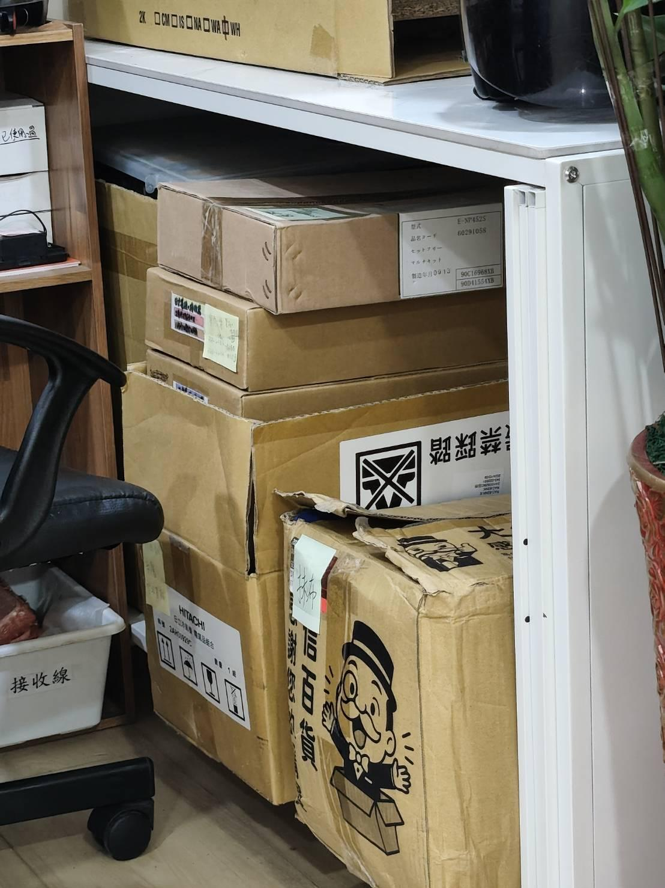
⬇ 鐵桌下櫃子
廠牌 | 編號 | 名稱 | 數量/個 | 備註
日立 |  | 室外基板 | 2
日立 | RAD-63NK | 基板(舊)已換 | 1
日立 | 2AH29630X 、 1AH10875WHA | 服務電氣組合 | 3
日立 | 2AH30929C | 電氣品組合 | 2
 |  | 抹布 | 25條
日立 | E-NP452S | 冷媒分歧管 | 1

⬇️鐵架 |  |  |  |  |  | 0
上至下 第一層
廠牌 | 編號 | 名稱 | 數量/個 | 備註 | 圖片
 |  | 防蟲罩 | 3
上至下 第二層
廠牌 | 編號 | 名稱 | 數量/個 | 備註
虹牌 |  | 水性水泥漆 | 3/4罐
虹牌 |  | 乳膠漆 | 0.25
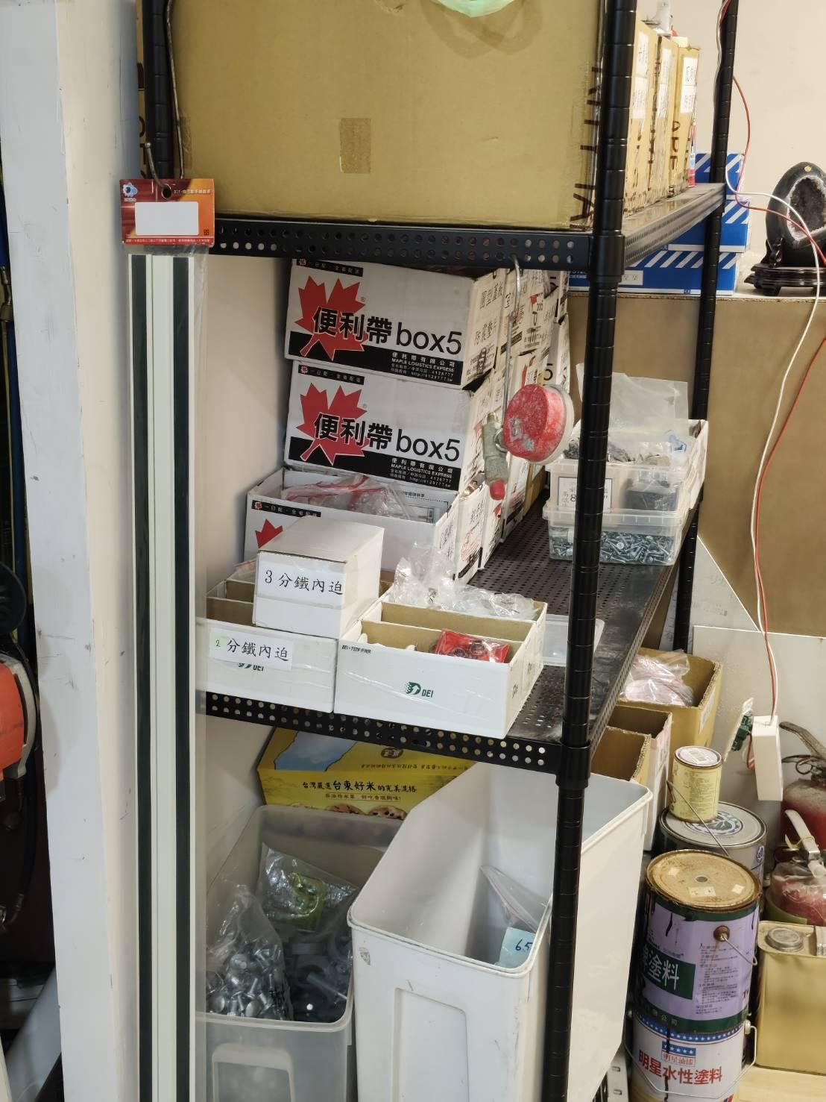
青葉 |  | 水泥漆 | 3/4罐
 |  | 養生膠帶 | 0.25
明星 |  | 水性水泥漆 | 0.75
 |  | 清潔劑 | 1
 |  | 油漆刷 | 5
 |  | 接著劑 AB膠 | 1
白博士 |  | 清潔劑 | 2
百分百 |  | PU發泡劑 PUBH 500 | 1
3M |  | 防鏽潤滑劑 | 0.5
恐龍 |  | 192噴霧黃油 | 0.5
 |  | 針車油 | 2
 |  | 立吉噴漆 (乳白色) | 0.25
 |  | 立吉噴漆 (銀色) | 0.5
 |  | 聚烴噴氣漆 (銀色) | 2罐 + 1/4罐
鐵樂士 |  | 噴漆 (古銅色) | 6
 |  | PP噴漆 (銀色) | 1/4罐 + 1/2罐
百能 |  | 噴漆 (咖啡色) | 1
 |  | 內裝二號蠟 | 1
 |  | 去漬油 | 1/2(兩罐) + 1/4(一罐)
 |  | 硬質膠合劑 | 0.75
 |  | 瓦斯罐 | 3
南寶樹脂 |  | 接著劑 | 0.5
 |  | 海綿泡棉條 | 1 + 1/4
 |  | 外牙接頭 65mm | 2
RiBEST |  | PU FOAM 發泡劑 | 1
 |  | 白布帶(黑色) | 5
 |  | 白布帶(白色) | 9
 |  | 葫蘆束TIBA 4'' | 4
 |  | 葫蘆束TIBA 1'' | 2
 |  | 葫蘆束TIBA 2 1/2'' | 2
 |  | 葫蘆束TIBA 3/4'' | 1
 |  | 葫蘆束TIBA 1 1/2'' | 3
 |  | 葫蘆束TIBA 3'' | 10
 |  | 葫蘆束TIBA 1/2'' | 1
 |  | 葫蘆束TIBA 6'' | 2
上至下 第三層
廠牌 | 編號 | 名稱 | 數量/個 | 備註
 |  | 86型暗裝底盒 | 8
 |  | 室外機排水頭 | 38
 | YMX CH 30*13*34 | 濾波磁環 | 3
 | RFC-H13 |  | 2
 | JS CH 30*13*34 |  | 14
 |  | 氣動長套筒17mm | 1
 |  | 氣動長套筒18mm | 1
 |  | 氣動長套筒19mm | 1
 |  | 氣動長套筒21mm | 1
 |  | 氣動長套筒22mm | 1
 |  | 內牙鋼釘 不鏽鋼管束 | 78
 |  | 3/4 CD管接頭 | 37
 |  | 銅頭 | 52
 | 3P401851-1 | 黃銅雙接頭過濾器 | 3
 |  | BOX | 3
 |  | 圓形蓋板 防震墊片 | 11
 | DLG-L/BR1 | L型 軌道接頭 | 1
 | DLG-T/BR1 | T型 軌道接頭 | 3
 | DLG-十/BR1 | 十字型 軌道接頭 | 2
 |  | 萬用吊架 | 10
 |  | U型螺絲 | 35
 |  | 吊架支架 | 8
 |  | 水龍頭 | 2
 |  | ST碟形束環4分 | 5
 |  | 2分鐵內迫 | 1/3盒
 |  | 3分鐵內迫 | 2盒 + 1/4盒
 |  | 零散小螺絲 | 8
 |  | 不鏽鋼墊片 | 1盒
 |  | 絕緣壓著端子 | 1包
 |  | 絕緣Y型端子 | 1包
 |  | 圓形絕緣端子 | 1包
 |  | 結緣壓接套管 | 18
 |  | 排水塞頭 轉接頭 | 33
 |  | 墊片 | 8包+26個
 |  | 自攻螺絲 | 1盒
 |  | 六角自攻螺絲 | 2包
 |  | 鐵套管 | 6
 |  | 3/4鑽尾自攻螺絲 | 1/4包
 |  | 壁虎/塑膠套管 | 34
 |  | 木紋螺絲 | 3包
 | GC-10 | PVC電纜固定夾 | 1包
 |  | 鍍鋅螺帽3/4 | 1包
 |  | 鋼絲管束 | 14
 |  | 十字鐵板螺絲 | 1包
 |  | 十字大扁頭自攻螺絲 | 1/2包
 |  | 鐵釘 | 1盒
 |  | 固定螺絲 | 1
 |  | 六角螺帽 | 7個
 |  | 十字平頭自攻螺絲 | 9個
 |  | 外六角自攻螺絲 | 3個
 |  | 螺母 | 9個
 |  | 六角頭鐵板牙 | 4個
 |  | 六角螺帽 | 6個
 |  | 銅壓接套管 | 1/2包
 |  | 六角法蘭螺栓 | 12個
 |  | 組合螺絲 | 1/2
 |  | 藍波釘 | 11
 |  | 管箍19-30mm | 30
 |  | 管箍25-51mm(2'') | 1
 |  | 管箍3/4'' | 1
 |  | 管箍1-1/2''-3/4''(38-20mm) | 8
 |  | 3.5'' | 2
 |  | 3'' | 16
 |  | 六角管塞 | 1
 |  | 防水軟管盒接頭1 3/4 | 2
 |  | 偏心接頭 | 2
 |  | 鐵彎頭 3/4 | 2
 |  | 分水三通 | 2

上至下 第四層
 |  | 氧氣瓶瓶蓋 | 1
 |  | 大轉小 5''*3'' | 2
 | R41058 | 大轉小50mm*4m | 1
 |  | 大小轉35*20mm | 1
 |  | 大小轉50*20mm | 1
 |  | 大轉小 20*16mm | 2
 |  | 外牙接頭 8mm | 3
 |  | 外牙接頭 16mm | 1
 |  | PVC 套銅街頭 1'' | 5
 |  | PVC塑膠直管接頭 1'' | 4
 |  | PVC塑膠直管接頭 18mm | 1
 |  | 防水網布 | 20
 |  | 束帶 | 52
 |  | 機腳墊 | 18包
 |  | PVC空調孔修飾蓋 | 12
 |  | 單插座蓋板 | 4
Panasonic |  | 雙開關面板 | 3
Panasonic |  | 開關插座 COSMO ART | 1
Panasonic |  | 大面板埋入式螢光單開關 | 3
Panasonic |  | 埋入式雙接地插座 | 2
 |  | 連蓋T型冷氣插座 | 4
 |  | 內牙彎頭 1'' | 4

上至下 第五層
中田(Nakata) | 0% | 銅銲條1.3*3.2*500mm | 1/3 包
和泰 | PFM100125 | 回風濾網組 | 2
和泰 | PFM5080 | 回風濾網組 | 1
和泰 | PFFBA100 | 回風濾網組 | 1
 |  | 彎頭4''*3.5mm | 4
 |  | 彎頭3 1/2''*3 mm | 3

⬇️鐵架 對面
 | 720060 | PVC 控制電纜 1.25mm2*4C 100m | 16
 | R410A/R32 2430 | 銅管 29M | 1
 | R410A/R32 2430 | 銅管 30M | 3
 | R410A/R32 2330 | 銅管 29M | 1
 | R41040 | 絕緣電線 2.0mm (白) | 0.25
 | R63006 | 絕緣電線 2.0mm (紅) | 1 / 10

⬇有門的櫃子對面

GREE格力 | XK102 | 線控器 | 7 | 要賣的
GREE格力 | CE54-24/F(C) | E-SMART ZONE CONTROLER | 1
 |  | 喉箍 19-38mm | 1
 |  | 喉箍 91-114mm | 120
 |  | 喉箍 110-130mm | 114
 |  | 喉箍 118-140mm | 13
 |  | 喉箍 141-165mm | 4
 |  | 喉箍 165-105mm | 26
 |  | 喉箍 180mm | 13
 |  | 喉箍 210mm | 1
Panasonic | F-S14KM | DC直流馬達電風扇 | 1

⬇二樓
 |  | 控制線 1.25*4C | 10

⬇️已拿出來的 (尚未扣除上面庫存數量)
廠牌 | 編號 | 名稱 | 數量/個 | 備註
德意溫控 | 737FR | 遙控器 | 1
大金 | ARC433A59 | 遙控器 (無外面紙盒) | 1
米多力 | 11105259 | 面板(舊) | 1
和泰 | 1521409 | 濾網 | 1

PC | CX200MU | 商務型USB鍵鼠組 | 1

